人物卡
 |  |  |  |  |  |  |  |  |  |  |  |  | 1 | 0 | 0
 |  |  |  |  | 平成假面騎士TRPG 角色卡 |  |  | 玩家 | 小李 |  | 2 |  | 配 置

 |  |  |  |  | 角色名字 |  | 柒 |  |  |  |  |  | 名稱 |  | 次數 | 參照 |  | 命運 |  | 名稱 |  | 次數 | 參照 |  | 命運
 |  |  |  |  |  |  |  |  |  |  | 命运点数
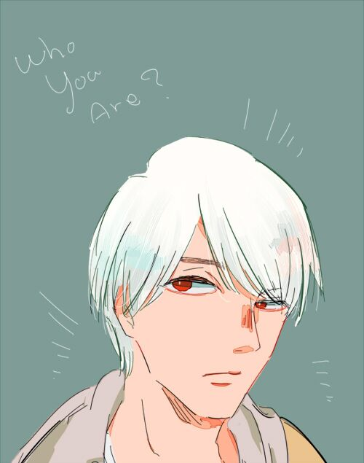 人物形象 |  |  |  |  | 演技類形 |  |  |  |  |  |  |  | 人类系 |  | ●●● | MasqueradeStyle |  | 种族 |  | 终结技 |  | ○○○ | MasqueradeStyle |  | 王牌记忆体
 |  |  |  |  |  |  |  |  |  |  |  |  |  |  |  | 体质类配置 |  |  |  |  |  |  | 战斗类配置
 |  |  |  |  | ✓ | BA | ☐ | SA | ☐ | DA | ☐ | 特殊 | 勇气 |  | ○○● | MasqueradeStyle |  | 种族 |  | 强力记忆体 |  | ●●● | EndlessPerfection |  | 王牌记忆体
 |  |  |  |  |  | 戰鬥系 |  | 探索系 |  | 會話系 |  | NPC |  |  |  | 心灵类配置 |  |  |  |  |  |  | 超常能力类配置
 |  |  |  |  |  |  |  |  |  |  |  |  | 友情 |  | ○○● | MasqueradeStyle |  | 种族 |  | 忍耐 |  | ○○○ | MasqueradeStyle |  | 1
 |  |  |  |  | 能 力 值 | 名稱 | 種族 | 職業 | -狀態- | -狀態- | -狀態- | -狀態- |  |  |  | 心灵类配置 |  |  |  |  |  |  | 战斗类配置
 |  |  |  |  |  |  |  |  | 通常 | 变身后 |  |  | Museum |  | ●●● | EndlessPerfection |  | 职业
 |  |  |  |  |  | 肉體 | 4 | 1 | 5 | 10 |  |  |  |  |  | 假面骑士W社会类配置
 |  |  |  |  |  |  |  |  |  |  |  |  | 礼仪 |  | ●●● | MasqueradeStyle |  | 职业
 |  |  |  |  |  | 運動 | 3 | 3 | 6 | 11 |  |  |  |  |  | 知识类配置
 |  |  |  |  |  |  |  |  |  |  |  |  | 来细数你的罪恶吧 |  | ○○● | EndlessPerfection |  | 1
 |  |  |  |  |  | 器用 | 1 | 2 | 3 | 3 |  |  |  |  |  | 假面骑士W台词类配置
 |  |  |  |  |  |  |  |  |  |  |  |  | 可靠的搭档 |  | ●●● | EndlessPerfection |  | 1
 |  |  |  |  |  | 意志 | 1 | 2 | 3 | 3 |  |  |  |  |  | 假面骑士W记忆体驱动配置
 |  |  |  |  |  |  |  |  |  |  |  |  | 双重驱动器 |  | ○○○ | EndlessPerfection |  | 2
 |  |  |  |  |  | 機知 | 1 | 2 | 3 | 3 |  |  |  |  |  | 假面骑士W记忆体驱动配置
 |  |  |  |  |  |  |  |  |  |  |  |  | 终结技 |  | ○●● | MasqueradeStyle |  | BA
 |  |  |  |  | 副 能 力 值 | 移動力 | 6 | 6 | 9 | 14 | 3 | 3 |  |  |  | 战斗类配置
活躍力 |  |  | 5 |  |  |  |  |  |  |  |  |  | Cyclone（疾風） |  | ●●● | EndlessPerfection |  | 2.5
 |  |  |  |  |  | 先制力 | 1 | 2 | 3 | 3 |  |  |  |  |  | 盖亚记忆体相关
 |  |  |  |  |  |  |  |  |  |  |  |  | Joker（王牌） |  | ●●● | EndlessPerfection |  | 4
種族 | 人类 |  | 0 |  |  | 追加HP |  |  |  |  |  |  |  |  |  | 盖亚记忆体相关
 |  |  |  |  |  |  |  |  |  |  |  |  | 神经强化 |  | ●●● | MasqueradeStyle |  | 疾风记忆体
職業 | 盖亚记忆体商人 |  | 0 |  |  | 肉體HP | 20 |  | 20 | 45 | 10 | 10 |  |  |  | 战斗类配置
 |  |  |  |  |  |  |  |  |  |  |  |  | 旋风移动 |  | ○○○ | EndlessPerfection |  | 疾风记忆体
年齡 | 11 | 性別 | 男 |  | 命運 | ⭕ | ⭕ | ⭕ | ⭕ | ⭕ | ⭕ | ⭕ |  |  |  | 超长能力配置
 |  |  |  |  |  | ⭕ | ⭕ | ⭕ | ⭕ | ⭕ | ⭕ | 話數贈送

裝 備 |  |  |  |  |  |  |  |  |  |  |  |  | 裝 備

武器名稱 |  | 射程 | 武器命中 |  |  | 武器DP |  |  | 屬性 | 次數 | 備註 | 命運 | 武器名稱 |  | 射程 | 武器命中 |  |  | 武器DP |  |  | 屬性 | 次數 | 備註 | 命運
 |  |  | 運動/器用 | 命中修正 | 總共 | 肉體/意志 | DP修正 | 總共 |  |  |  |  |  |  |  | 運動/器用 | 命中修正 | 總共 | 肉體/意志 | DP修正 | 總共

防 具 |  |  |  |  |  |  |  |  |  |  |  |  | 防 具

防具狀態 |  | 防具迴避(閃躲) |  |  | 防具迴避(招架) |  |  |  | 追加HP | 備註 |  | 命運 | 防具狀態 |  | 防具迴避(閃躲) |  |  | 防具迴避(招架) |  |  |  | 追加HP | 備註 |  | 命運
 |  | 機知 | 閃躲修正 | 總共 | 肉體 | 招架修正 | 總共 | 可固定 |  |  |  |  |  |  | 機知 | 閃躲修正 | 總共 | 肉體 | 招架修正 | 總共 | 可固定

其他裝備 |  |  | 钱包，手机，一条白色手帕，一个手提箱，一支钢笔，记录着客户资料的笔记本。 |  |  |  |  |  |  |  |  |  | 其他裝備
車輛命運 |  | 0.5 |  |  |  |  |  |  |  |  |  |  | 車輛命運
車輛 | Core Boilder |  | 移動力 | 35 | 車輛HP | 30 | 乘員 | 2 | 閃躲 | -3 | 招架 | -3 | 車輛 |  |  | 移動力 |  | 車輛HP |  | 乘員 |  | 閃躲 |  | 招架

